Техничка HOOD
Артикул на этикетке | Style | Name | Группа | Категория | Коллекция | Сезон | фото | Brand name | Color | Цвет полный | материал верха | материал подкладки | Тип материала верха | Пол (муж/жен/yнисекс) | O/S (53-63 см) | XS (53см) | XS/S (54см) | S (55 см) | S/M (56 см) | M (57 см) | M/L (58 см) | L (59 см) | L/XL (60 см) | XL (61 см) | XL/XXL (62 см) | XXL (63 см) | XXL/XXXL (64см) | XXXL (65см) | сумма | код страны | Name of manufacturer, it's address | Наименование страны-изготовителя: | Вес нетто | Вес брутто | Всего нетто | Всего брутто | Цена | Сумма
92-001-09 | 100-CTW020-CA003-BK | BEVERLY HILLS TONAL INTERLOCK | Бейсболки | Бейсболка с прямым козырьком | Hood | всесезон | 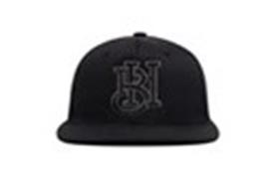 | HOOD | BLACK | черный | 100% хлопок |  | Текстиль, ткань | Унисекс | 6 |  |  |  |  |  |  |  |  |  |  |  |  |  | 6 | US | HOOD HAT, LLC, 15332 Antioch st., #211 Pacific Palisades, CA 90272, USA | Соединенные Штаты | 0.1 | 0.15 | 0.6 | 0.9 | 1,820.00 ₽ | 10,920.00 ₽
92-002-09 | 100-CTW020-CA010-BK | BEL AIR TONAL INTERLOCK | Бейсболки | Бейсболка с прямым козырьком | Hood | всесезон | 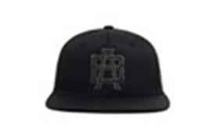 | HOOD | BLACK | черный | 100% хлопок |  | Текстиль, ткань | Унисекс | 6 |  |  |  |  |  |  |  |  |  |  |  |  |  | 6 | US | HOOD HAT, LLC, 15332 Antioch st., #211 Pacific Palisades, CA 90272, USA | Соединенные Штаты | 0.1 | 0.15 | 0.6 | 0.9 | 1,820.00 ₽ | 10,920.00 ₽
92-003-09 | 100-CTW020-CA012-BK | COMPTON TONAL INTERLOCK | Бейсболки | Бейсболка с прямым козырьком | Hood | всесезон | 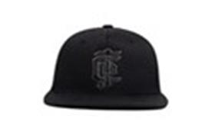 | HOOD | BLACK | черный | 100% хлопок |  | Текстиль, ткань | Унисекс | 6 |  |  |  |  |  |  |  |  |  |  |  |  |  | 6 | US | HOOD HAT, LLC, 15332 Antioch st., #211 Pacific Palisades, CA 90272, USA | Соединенные Штаты | 0.1 | 0.15 | 0.6 | 0.9 | 1,820.00 ₽ | 10,920.00 ₽
92-004-09 | 100-CTW020-CA013-BK | SOUTH CENTRAL TONAL INTERLOCK | Бейсболки | Бейсболка с прямым козырьком | Hood | всесезон | 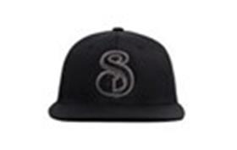 | HOOD | BLACK | черный | 100% хлопок |  | Текстиль, ткань | Унисекс | 6 |  |  |  |  |  |  |  |  |  |  |  |  |  | 6 | US | HOOD HAT, LLC, 15332 Antioch st., #211 Pacific Palisades, CA 90272, USA | Соединенные Штаты | 0.1 | 0.15 | 0.6 | 0.9 | 1,820.00 ₽ | 10,920.00 ₽
92-005-09 | 100-CTW020-CA027-BK | CHAVEZ RAVINE TONAL INTERLOCK | Бейсболки | Бейсболка с прямым козырьком | Hood | всесезон | 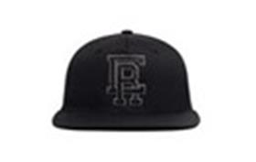 | HOOD | BLACK | черный | 100% хлопок |  | Текстиль, ткань | Унисекс | 6 |  |  |  |  |  |  |  |  |  |  |  |  |  | 6 | US | HOOD HAT, LLC, 15332 Antioch st., #211 Pacific Palisades, CA 90272, USA | Соединенные Штаты | 0.1 | 0.15 | 0.6 | 0.9 | 1,820.00 ₽ | 10,920.00 ₽
92-006-09 | 100-CTW020-CA030-BK | LONG BEACH TONAL INTERLOCK | Бейсболки | Бейсболка с прямым козырьком | Hood | всесезон | 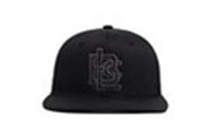 | HOOD | BLACK | черный | 100% хлопок |  | Текстиль, ткань | Унисекс | 6 |  |  |  |  |  |  |  |  |  |  |  |  |  | 6 | US | HOOD HAT, LLC, 15332 Antioch st., #211 Pacific Palisades, CA 90272, USA | Соединенные Штаты | 0.1 | 0.15 | 0.6 | 0.9 | 1,820.00 ₽ | 10,920.00 ₽
92-007-09 | 100-CTW020-MI001-BK | 8 MILE TONAL INTERLOCK | Бейсболки | Бейсболка с прямым козырьком | Hood | всесезон | 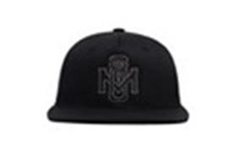 | HOOD | BLACK | черный | 100% хлопок |  | Текстиль, ткань | Унисекс | 12 |  |  |  |  |  |  |  |  |  |  |  |  |  | 12 | US | HOOD HAT, LLC, 15332 Antioch st., #211 Pacific Palisades, CA 90272, USA | Соединенные Штаты | 0.1 | 0.15 | 1.2 | 1.8 | 1,820.00 ₽ | 21,840.00 ₽
92-008-09 | 100-CTW020-NY003-BK | BED STUY TONAL INTERLOCK | Бейсболки | Бейсболка с прямым козырьком | Hood | всесезон | 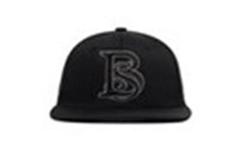 | HOOD | BLACK | черный | 100% хлопок |  | Текстиль, ткань | Унисекс | 12 |  |  |  |  |  |  |  |  |  |  |  |  |  | 12 | US | HOOD HAT, LLC, 15332 Antioch st., #211 Pacific Palisades, CA 90272, USA | Соединенные Штаты | 0.1 | 0.15 | 1.2 | 1.8 | 1,820.00 ₽ | 21,840.00 ₽
92-009-09 | 100-CTW020-NY019-BK | HARLEM TONAL INTERLOCK | Бейсболки | Бейсболка с прямым козырьком | Hood | всесезон | 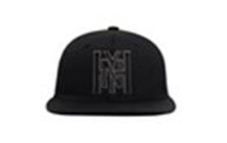 | HOOD | BLACK | черный | 100% хлопок |  | Текстиль, ткань | Унисекс | 12 |  |  |  |  |  |  |  |  |  |  |  |  |  | 12 | US | HOOD HAT, LLC, 15332 Antioch st., #211 Pacific Palisades, CA 90272, USA | Соединенные Штаты | 0.1 | 0.15 | 1.2 | 1.8 | 1,820.00 ₽ | 21,840.00 ₽
92-010-09 | 100-CTW020-NY022-BK | HELL'S KITCHEN TONAL INTERLOCK | Бейсболки | Бейсболка с прямым козырьком | Hood | всесезон | 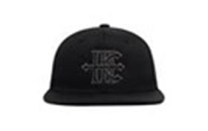 | HOOD | BLACK | черный | 100% хлопок |  | Текстиль, ткань | Унисекс | 12 |  |  |  |  |  |  |  |  |  |  |  |  |  | 12 | US | HOOD HAT, LLC, 15332 Antioch st., #211 Pacific Palisades, CA 90272, USA | Соединенные Штаты | 0.1 | 0.15 | 1.2 | 1.8 | 1,820.00 ₽ | 21,840.00 ₽
92-011-09 | 100-CTW020-NY031-BK | PARK HILL TONAL INTERLOCK | Бейсболки | Бейсболка с прямым козырьком | Hood | всесезон | 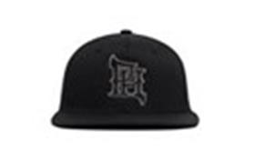 | HOOD | BLACK | черный | 100% хлопок |  | Текстиль, ткань | Унисекс | 12 |  |  |  |  |  |  |  |  |  |  |  |  |  | 12 | US | HOOD HAT, LLC, 15332 Antioch st., #211 Pacific Palisades, CA 90272, USA | Соединенные Штаты | 0.1 | 0.15 | 1.2 | 1.8 | 1,820.00 ₽ | 21,840.00 ₽
92-012-09 | 100-CTW020-NY068-BK | CONEY ISLAND TONAL INTERLOCK | Бейсболки | Бейсболка с прямым козырьком | Hood | всесезон | 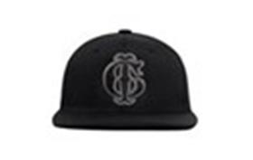 | HOOD | BLACK | черный | 100% хлопок |  | Текстиль, ткань | Унисекс | 12 |  |  |  |  |  |  |  |  |  |  |  |  |  | 12 | US | HOOD HAT, LLC, 15332 Antioch st., #211 Pacific Palisades, CA 90272, USA | Соединенные Штаты | 0.1 | 0.15 | 1.2 | 1.8 | 1,820.00 ₽ | 21,840.00 ₽
92-013-09 | 100-CTW020-PA003-BK | LOVE PARK TONAL INTERLOCK | Бейсболки | Бейсболка с прямым козырьком | Hood | всесезон | 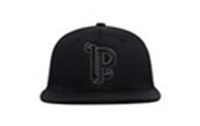 | HOOD | BLACK | черный | 100% хлопок |  | Текстиль, ткань | Унисекс | 12 |  |  |  |  |  |  |  |  |  |  |  |  |  | 12 | US | HOOD HAT, LLC, 15332 Antioch st., #211 Pacific Palisades, CA 90272, USA | Соединенные Штаты | 0.1 | 0.15 | 1.2 | 1.8 | 1,820.00 ₽ | 21,840.00 ₽
92-014-72 | 100-MWL001-CA005-BK | Hidden Hills, CA | Бейсболки | Бейсболка с прямым козырьком | Hood | всесезон | 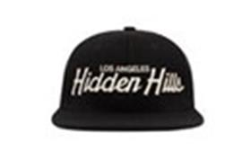 | HOOD | Black | черный / белый | 100% шерсть мериноса |  | Текстиль, ткань | Унисекс | 3 |  |  |  |  |  |  |  |  |  |  |  |  |  | 3 | US | HOOD HAT, LLC, 15332 Antioch st., #211 Pacific Palisades, CA 90272, USA | Соединенные Штаты | 0.1 | 0.15 | 0.3 | 0.45 | 2,184.00 ₽ | 6,552.00 ₽
92-015-09 | 100-MWL001-NY015-BK | Marcy, NY | Бейсболки | Бейсболка с прямым козырьком | Hood | всесезон | 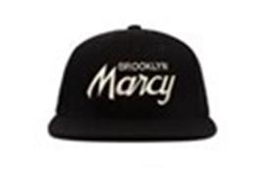 | HOOD | Black | черный | 100% шерсть мериноса |  | Текстиль, ткань | Унисекс | 3 |  |  |  |  |  |  |  |  |  |  |  |  |  | 3 | US | HOOD HAT, LLC, 15332 Antioch st., #211 Pacific Palisades, CA 90272, USA | Соединенные Штаты | 0.1 | 0.15 | 0.3 | 0.45 | 2,184.00 ₽ | 6,552.00 ₽
92-016-72 | 100-MWL001-NY022-BK | Hell's Kitchen II | Бейсболки | Бейсболка с прямым козырьком | Hood | всесезон | 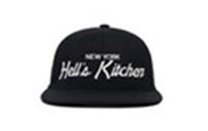 | HOOD | Black | черный / белый | 100% шерсть мериноса |  | Текстиль, ткань | Унисекс | 3 |  |  |  |  |  |  |  |  |  |  |  |  |  | 3 | US | HOOD HAT, LLC, 15332 Antioch st., #211 Pacific Palisades, CA 90272, USA | Соединенные Штаты | 0.1 | 0.15 | 0.3 | 0.45 | 2,184.00 ₽ | 6,552.00 ₽
92-017-72 | 100-MWL001-NY076-BK | Kings County | Бейсболки | Бейсболка с прямым козырьком | Hood | всесезон | 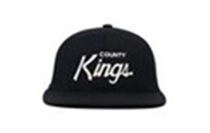 | HOOD | Black | черный / белый | 100% шерсть мериноса |  | Текстиль, ткань | Унисекс | 3 |  |  |  |  |  |  |  |  |  |  |  |  |  | 3 | US | HOOD HAT, LLC, 15332 Antioch st., #211 Pacific Palisades, CA 90272, USA | Соединенные Штаты | 0.1 | 0.15 | 0.3 | 0.45 | 2,184.00 ₽ | 6,552.00 ₽
92-018-65 | 100-MWL003-PA013-NY | HAPPY VALLEY Zombie Nation | Бейсболки | Бейсболка с прямым козырьком | Hood | всесезон |  | HOOD | Navy | темно-синий / белый | 100% шерсть мериноса |  | Текстиль, ткань | Унисекс | 3 |  |  |  |  |  |  |  |  |  |  |  |  |  | 3 | US | HOOD HAT, LLC, 15332 Antioch st., #211 Pacific Palisades, CA 90272, USA | Соединенные Штаты | 0.1 | 0.15 | 0.3 | 0.45 | 2,184.00 ₽ | 6,552.00 ₽
92-019-72 | 100-MWL005-CA069-BK | Los Angeles VIII | Бейсболки | Бейсболка с прямым козырьком | Hood | всесезон | 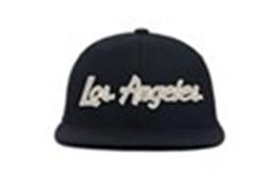 | HOOD | Black | черный / белый | 100% шерсть мериноса |  | Текстиль, ткань | Унисекс | 6 |  |  |  |  |  |  |  |  |  |  |  |  |  | 6 | US | HOOD HAT, LLC, 15332 Antioch st., #211 Pacific Palisades, CA 90272, USA | Соединенные Штаты | 0.1 | 0.15 | 0.6 | 0.9 | 2,184.00 ₽ | 13,104.00 ₽
92-020-09 | 100-MWL005-CA069-BKA | Los Angeles X | Бейсболки | Бейсболка с прямым козырьком | Hood | всесезон | 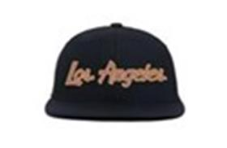 | HOOD | Black | черный / оранжевый | 100% шерсть мериноса |  | Текстиль, ткань | Унисекс | 3 |  |  |  |  |  |  |  |  |  |  |  |  |  | 3 | US | HOOD HAT, LLC, 15332 Antioch st., #211 Pacific Palisades, CA 90272, USA | Соединенные Штаты | 0.1 | 0.15 | 0.3 | 0.45 | 2,184.00 ₽ | 6,552.00 ₽
92-021-72 | 100-MWL005-CA087-BK | San Francisco II | Бейсболки | Бейсболка с прямым козырьком | Hood | всесезон | 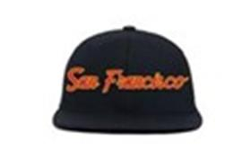 | HOOD | Black | черный / красный | 100% шерсть мериноса |  | Текстиль, ткань | Унисекс | 3 |  |  |  |  |  |  |  |  |  |  |  |  |  | 3 | US | HOOD HAT, LLC, 15332 Antioch st., #211 Pacific Palisades, CA 90272, USA | Соединенные Штаты | 0.1 | 0.15 | 0.3 | 0.45 | 2,184.00 ₽ | 6,552.00 ₽
92-022-65 | 100-MWL005-CO005-MN | Colorado II | Бейсболки | Бейсболка с прямым козырьком | Hood | всесезон | 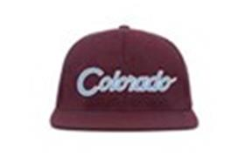 | HOOD | Maroon | бордовый / голубой | 100% шерсть мериноса |  | Текстиль, ткань | Унисекс | 3 |  |  |  |  |  |  |  |  |  |  |  |  |  | 3 | US | HOOD HAT, LLC, 15332 Antioch st., #211 Pacific Palisades, CA 90272, USA | Соединенные Штаты | 0.1 | 0.15 | 0.3 | 0.45 | 2,184.00 ₽ | 6,552.00 ₽
92-023-08 | 100-MWL005-GA003-HW | Atlanta III | Бейсболки | Бейсболка с прямым козырьком | Hood | всесезон | 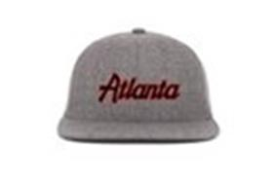 | HOOD | Highway | серый / красный | 100% шерсть мериноса |  | Текстиль, ткань | Унисекс | 3 |  |  |  |  |  |  |  |  |  |  |  |  |  | 3 | US | HOOD HAT, LLC, 15332 Antioch st., #211 Pacific Palisades, CA 90272, USA | Соединенные Штаты | 0.1 | 0.15 | 0.3 | 0.45 | 2,184.00 ₽ | 6,552.00 ₽
92-024-72 | 100-MWL005-IL011-BK | Chicago IV | Бейсболки | Бейсболка с прямым козырьком | Hood | всесезон | 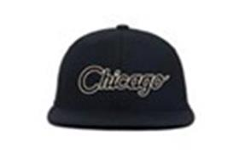 | HOOD | Black | черный / белый | 100% шерсть мериноса |  | Текстиль, ткань | Унисекс | 3 |  |  |  |  |  |  |  |  |  |  |  |  |  | 3 | US | HOOD HAT, LLC, 15332 Antioch st., #211 Pacific Palisades, CA 90272, USA | Соединенные Штаты | 0.1 | 0.15 | 0.3 | 0.45 | 2,184.00 ₽ | 6,552.00 ₽
92-025-72 | 100-MWL005-IL011-BKA | Chicago VII | Бейсболки | Бейсболка с прямым козырьком | Hood | всесезон | 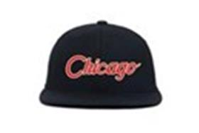 | HOOD | Black | черный / красный | 100% шерсть мериноса |  | Текстиль, ткань | Унисекс | 3 |  |  |  |  |  |  |  |  |  |  |  |  |  | 3 | US | HOOD HAT, LLC, 15332 Antioch st., #211 Pacific Palisades, CA 90272, USA | Соединенные Штаты | 0.1 | 0.15 | 0.3 | 0.45 | 2,184.00 ₽ | 6,552.00 ₽
92-026-09 | 100-MWL005-MD007-BK | Baltimore | Бейсболки | Бейсболка с прямым козырьком | Hood | всесезон | 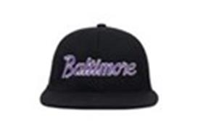 | HOOD | Black | черный / фиолетовый | 100% шерсть мериноса |  | Текстиль, ткань | Унисекс | 3 |  |  |  |  |  |  |  |  |  |  |  |  |  | 3 | US | HOOD HAT, LLC, 15332 Antioch st., #211 Pacific Palisades, CA 90272, USA | Соединенные Штаты | 0.1 | 0.15 | 0.3 | 0.45 | 2,184.00 ₽ | 6,552.00 ₽
92-027-32 | 100-MWL005-MI010-NY | Detroit III | Бейсболки | Бейсболка с прямым козырьком | Hood | всесезон | 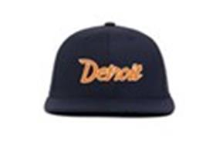 | HOOD | Navy | темно-синий / желтый | 100% шерсть мериноса |  | Текстиль, ткань | Унисекс | 3 |  |  |  |  |  |  |  |  |  |  |  |  |  | 3 | US | HOOD HAT, LLC, 15332 Antioch st., #211 Pacific Palisades, CA 90272, USA | Соединенные Штаты | 0.1 | 0.15 | 0.3 | 0.45 | 2,184.00 ₽ | 6,552.00 ₽
92-028-09 | 100-MWL005-NV001-BKA | Las Vegas IV | Бейсболки | Бейсболка с прямым козырьком | Hood | всесезон | 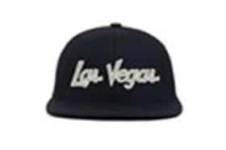 | HOOD | Black | черный | 100% шерсть мериноса |  | Текстиль, ткань | Унисекс | 3 |  |  |  |  |  |  |  |  |  |  |  |  |  | 3 | US | HOOD HAT, LLC, 15332 Antioch st., #211 Pacific Palisades, CA 90272, USA | Соединенные Штаты | 0.1 | 0.15 | 0.3 | 0.45 | 2,184.00 ₽ | 6,552.00 ₽
92-029-10 | 100-MWL005-NY020-HW | Brooklyn II | Бейсболки | Бейсболка с прямым козырьком | Hood | всесезон | 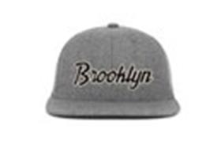 | HOOD | Highway | серый / черный | 100% шерсть мериноса |  | Текстиль, ткань | Унисекс | 3 |  |  |  |  |  |  |  |  |  |  |  |  |  | 3 | US | HOOD HAT, LLC, 15332 Antioch st., #211 Pacific Palisades, CA 90272, USA | Соединенные Штаты | 0.1 | 0.15 | 0.3 | 0.45 | 2,184.00 ₽ | 6,552.00 ₽
92-030-41 | 100-MWL005-NY066-AT | New York IX | Бейсболки | Бейсболка с прямым козырьком | Hood | всесезон | 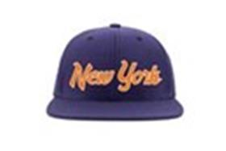 | HOOD | Atlantic | фиолетовый / желтый | 100% шерсть мериноса |  | Текстиль, ткань | Унисекс | 6 |  |  |  |  |  |  |  |  |  |  |  |  |  | 6 | US | HOOD HAT, LLC, 15332 Antioch st., #211 Pacific Palisades, CA 90272, USA | Соединенные Штаты | 0.1 | 0.15 | 0.6 | 0.9 | 2,184.00 ₽ | 13,104.00 ₽
92-031-65 | 100-MWL005-NY066-NY | New York VII | Бейсболки | Бейсболка с прямым козырьком | Hood | всесезон | 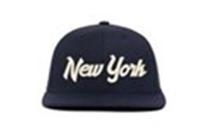 | HOOD | Navy | темно-синий / белый | 100% шерсть мериноса |  | Текстиль, ткань | Унисекс | 12 |  |  |  |  |  |  |  |  |  |  |  |  |  | 12 | US | HOOD HAT, LLC, 15332 Antioch st., #211 Pacific Palisades, CA 90272, USA | Соединенные Штаты | 0.1 | 0.15 | 1.2 | 1.8 | 2,184.00 ₽ | 26,208.00 ₽
92-032-21 | 100-MWL005-NY066-RL | New York III | Бейсболки | Бейсболка с прямым козырьком | Hood | всесезон | 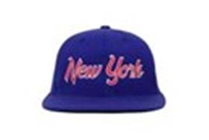 | HOOD | Royal | синий / красный | 100% шерсть мериноса |  | Текстиль, ткань | Унисекс | 3 |  |  |  |  |  |  |  |  |  |  |  |  |  | 3 | US | HOOD HAT, LLC, 15332 Antioch st., #211 Pacific Palisades, CA 90272, USA | Соединенные Штаты | 0.1 | 0.15 | 0.3 | 0.45 | 2,184.00 ₽ | 6,552.00 ₽
92-033-26 | 100-MWL005-TX005-HW | Dallas III | Бейсболки | Бейсболка с прямым козырьком | Hood | всесезон | 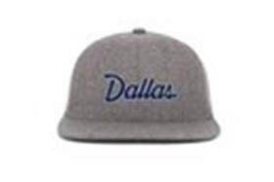 | HOOD | Highway | серый / синий | 100% шерсть мериноса |  | Текстиль, ткань | Унисекс | 3 |  |  |  |  |  |  |  |  |  |  |  |  |  | 3 | US | HOOD HAT, LLC, 15332 Antioch st., #211 Pacific Palisades, CA 90272, USA | Соединенные Штаты | 0.1 | 0.15 | 0.3 | 0.45 | 2,184.00 ₽ | 6,552.00 ₽
92-034-41 | 100-MWL005-WA004-AT | Washington IV | Бейсболки | Бейсболка с прямым козырьком | Hood | всесезон | 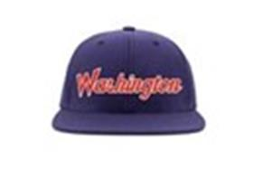 | HOOD | Atlantic | фиолетовый / красный | 100% шерсть мериноса |  | Текстиль, ткань | Унисекс | 3 |  |  |  |  |  |  |  |  |  |  |  |  |  | 3 | US | HOOD HAT, LLC, 15332 Antioch st., #211 Pacific Palisades, CA 90272, USA | Соединенные Штаты | 0.1 | 0.15 | 0.3 | 0.45 | 2,184.00 ₽ | 6,552.00 ₽
92-035-09 | 100-MWL025-CA006-FT | VENICE TONAL 3D | Бейсболки | Бейсболка с прямым козырьком | Hood | всесезон | 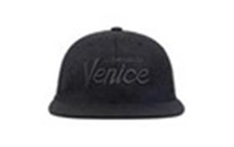 | HOOD | FRESH TAR | черный | 100% шерсть мериноса |  | Текстиль, ткань | Унисекс | 27 |  |  |  |  |  |  |  |  |  |  |  |  |  | 27 | US | HOOD HAT, LLC, 15332 Antioch st., #211 Pacific Palisades, CA 90272, USA | Соединенные Штаты | 0.1 | 0.15 | 2.7 | 4.05 | 2,184.00 ₽ | 58,968.00 ₽
92-036-08 | 100-MWL025-CA012-HW | COMPTON TONAL 3D | Бейсболки | Бейсболка с прямым козырьком | Hood | всесезон | 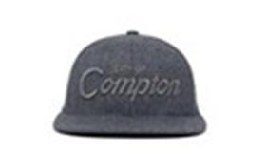 | HOOD | HIGHWAY | серый | 100% шерсть мериноса |  | Текстиль, ткань | Унисекс | 15 |  |  |  |  |  |  |  |  |  |  |  |  |  | 15 | US | HOOD HAT, LLC, 15332 Antioch st., #211 Pacific Palisades, CA 90272, USA | Соединенные Штаты | 0.1 | 0.15 | 1.5 | 2.25 | 2,184.00 ₽ | 32,760.00 ₽
92-037-09 | 100-MWL025-CA016-BK | KOREATOWN TONAL 3D | Бейсболки | Бейсболка с прямым козырьком | Hood | всесезон | 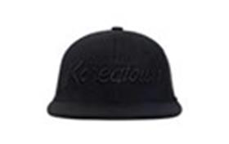 | HOOD | BLACK | черный | 100% шерсть мериноса |  | Текстиль, ткань | Унисекс | 12 |  |  |  |  |  |  |  |  |  |  |  |  |  | 12 | US | HOOD HAT, LLC, 15332 Antioch st., #211 Pacific Palisades, CA 90272, USA | Соединенные Штаты | 0.1 | 0.15 | 1.2 | 1.8 | 2,184.00 ₽ | 26,208.00 ₽
92-038-09 | 100-MWL025-NY018-BK | BRONX TONAL 3D | Бейсболки | Бейсболка с прямым козырьком | Hood | всесезон | 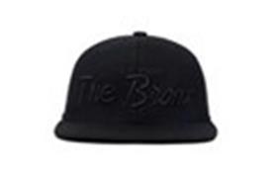 | HOOD | BLACK | черный | 100% шерсть мериноса |  | Текстиль, ткань | Унисекс | 18 |  |  |  |  |  |  |  |  |  |  |  |  |  | 18 | US | HOOD HAT, LLC, 15332 Antioch st., #211 Pacific Palisades, CA 90272, USA | Соединенные Штаты | 0.1 | 0.15 | 1.8 | 2.7 | 2,184.00 ₽ | 39,312.00 ₽
92-039-09 | 100-MWL025-NY027-FT | QUEENS TONAL 3D | Бейсболки | Бейсболка с прямым козырьком | Hood | всесезон | 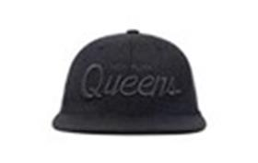 | HOOD | FRESH TAR | черный | 100% шерсть мериноса |  | Текстиль, ткань | Унисекс | 27 |  |  |  |  |  |  |  |  |  |  |  |  |  | 27 | US | HOOD HAT, LLC, 15332 Antioch st., #211 Pacific Palisades, CA 90272, USA | Соединенные Штаты | 0.1 | 0.15 | 2.7 | 4.05 | 2,184.00 ₽ | 58,968.00 ₽
92-040-73 | 103-SWC001-CA001-KH | Brentwood Cord | Бейсболки | Бейсболка с прямым козырьком | Hood | всесезон | 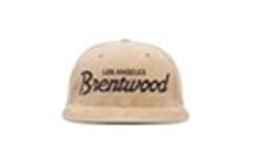 | HOOD | Khaki | бежевый / коричневый | 100% хлопок |  | Текстиль, ткань | Унисекс | 15 |  |  |  |  |  |  |  |  |  |  |  |  |  | 15 | US | HOOD HAT, LLC, 15332 Antioch st., #211 Pacific Palisades, CA 90272, USA | Соединенные Штаты | 0.1 | 0.15 | 1.5 | 2.25 | 2,184.00 ₽ | 32,760.00 ₽
92-041-83 | 103-SWC001-CA002-KH | Westwood Cord | Бейсболки | Бейсболка с прямым козырьком | Hood | всесезон | 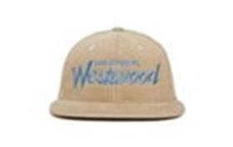 | HOOD | Khaki | светло-бежевый / голубой | 100% хлопок |  | Текстиль, ткань | Унисекс | 15 |  |  |  |  |  |  |  |  |  |  |  |  |  | 15 | US | HOOD HAT, LLC, 15332 Antioch st., #211 Pacific Palisades, CA 90272, USA | Соединенные Штаты | 0.1 | 0.15 | 1.5 | 2.25 | 2,184.00 ₽ | 32,760.00 ₽
92-042-08 | 103-SWC001-CA007-GY | Fairfax Cord | Бейсболки | Бейсболка с прямым козырьком | Hood | всесезон | 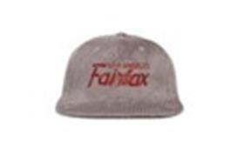 | HOOD | Grey | серый / красный | 100% хлопок |  | Текстиль, ткань | Унисекс | 18 |  |  |  |  |  |  |  |  |  |  |  |  |  | 18 | US | HOOD HAT, LLC, 15332 Antioch st., #211 Pacific Palisades, CA 90272, USA | Соединенные Штаты | 0.1 | 0.15 | 1.8 | 2.7 | 2,184.00 ₽ | 39,312.00 ₽
92-043-83 | 103-SWC001-CA008-MC | Malibu Cord II | Бейсболки | Бейсболка с прямым козырьком | Hood | всесезон | 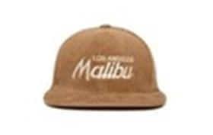 | HOOD | Mocha | светло-коричневый / белый | 100% хлопок |  | Текстиль, ткань | Унисекс | 27 |  |  |  |  |  |  |  |  |  |  |  |  |  | 27 | US | HOOD HAT, LLC, 15332 Antioch st., #211 Pacific Palisades, CA 90272, USA | Соединенные Штаты | 0.1 | 0.15 | 2.7 | 4.05 | 2,184.00 ₽ | 58,968.00 ₽
92-044-04 | 103-SWC001-NY001-KH | Flatbush Cord | Бейсболки | Бейсболка с прямым козырьком | Hood | всесезон | 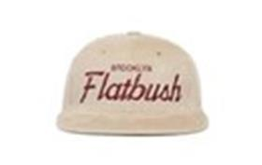 | HOOD | Khaki | светло-бежевый / красный | 100% хлопок |  | Текстиль, ткань | Унисекс | 15 |  |  |  |  |  |  |  |  |  |  |  |  |  | 15 | US | HOOD HAT, LLC, 15332 Antioch st., #211 Pacific Palisades, CA 90272, USA | Соединенные Штаты | 0.1 | 0.15 | 1.5 | 2.25 | 2,184.00 ₽ | 32,760.00 ₽
92-045-72 | 103-SWC001-NY015-BK | Marcy Cord | Бейсболки | Бейсболка с прямым козырьком | Hood | всесезон | 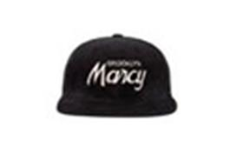 | HOOD | Black | черный / белый | 100% хлопок |  | Текстиль, ткань | Унисекс | 15 |  |  |  |  |  |  |  |  |  |  |  |  |  | 15 | US | HOOD HAT, LLC, 15332 Antioch st., #211 Pacific Palisades, CA 90272, USA | Соединенные Штаты | 0.1 | 0.15 | 1.5 | 2.25 | 2,184.00 ₽ | 32,760.00 ₽
92-046-10 | 103-SWC001-NY022-GY | Hell's Kitchen Cord | Бейсболки | Бейсболка с прямым козырьком | Hood | всесезон | 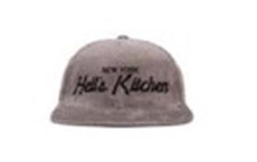 | HOOD | Grey | серый / черный | 100% хлопок |  | Текстиль, ткань | Унисекс | 15 |  |  |  |  |  |  |  |  |  |  |  |  |  | 15 | US | HOOD HAT, LLC, 15332 Antioch st., #211 Pacific Palisades, CA 90272, USA | Соединенные Штаты | 0.1 | 0.15 | 1.5 | 2.25 | 2,184.00 ₽ | 32,760.00 ₽
92-047-11 | 103-SWC001-NY037-BD | Queensbridge Cord | Бейсболки | Бейсболка с прямым козырьком | Hood | всесезон | 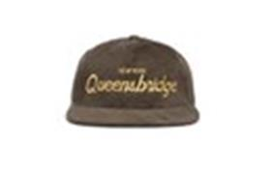 | HOOD | Bud | оливковый / желтый | 100% хлопок |  | Текстиль, ткань | Унисекс | 18 |  |  |  |  |  |  |  |  |  |  |  |  |  | 18 | US | HOOD HAT, LLC, 15332 Antioch st., #211 Pacific Palisades, CA 90272, USA | Соединенные Штаты | 0.1 | 0.15 | 1.8 | 2.7 | 2,184.00 ₽ | 39,312.00 ₽
92-048-15 | 103-SWC001-UT002-MC | Deer Valley Cord | Бейсболки | Бейсболка с прямым козырьком | Hood | всесезон | 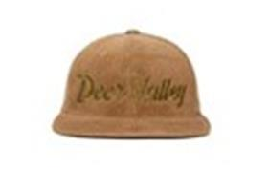 | HOOD | Mocha | светло-коричневый | 100% хлопок |  | Текстиль, ткань | Унисекс | 15 |  |  |  |  |  |  |  |  |  |  |  |  |  | 15 | US | HOOD HAT, LLC, 15332 Antioch st., #211 Pacific Palisades, CA 90272, USA | Соединенные Штаты | 0.1 | 0.15 | 1.5 | 2.25 | 2,184.00 ₽ | 32,760.00 ₽
92-049-72 | 103-SWC002-NY020-BK | Brooklyn Cord | Бейсболки | Бейсболка с прямым козырьком | Hood | всесезон | 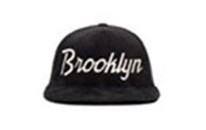 | HOOD | Black | черный / белый | 100% хлопок |  | Текстиль, ткань | Унисекс | 18 |  |  |  |  |  |  |  |  |  |  |  |  |  | 18 | US | HOOD HAT, LLC, 15332 Antioch st., #211 Pacific Palisades, CA 90272, USA | Соединенные Штаты | 0.1 | 0.15 | 1.8 | 2.7 | 2,184.00 ₽ | 39,312.00 ₽
92-050-72 | 103-SWC003-CA047-ST | Jack Murphy Cord | Бейсболки | Бейсболка с прямым козырьком | Hood | всесезон | 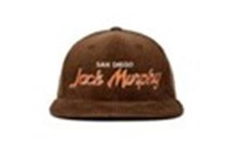 | HOOD | Stout | коричневый / красный | 100% хлопок |  | Текстиль, ткань | Унисекс | 3 |  |  |  |  |  |  |  |  |  |  |  |  |  | 3 | US | HOOD HAT, LLC, 15332 Antioch st., #211 Pacific Palisades, CA 90272, USA | Соединенные Штаты | 0.1 | 0.15 | 0.3 | 0.45 | 2,184.00 ₽ | 6,552.00 ₽

 |  |  |  |  |  |  |  |  |  |  |  |  |  |  |  |  |  |  |  |  |  |  |  |  |  |  |  |  | 471 |  |  |  |  |  | 47.1 | 70.65

